缺陷描述
缺陷描述
跟踪记录 |  | 实际完成时间 |  | 复审时间
 |  | 开发组负责人签字 |  | 复查人签字 | 刘强
 |  | 复查意见
缺陷1
缺陷描述 | 缺陷截图 |  | 缺陷说明 |  | 缺陷已完成截图
 | 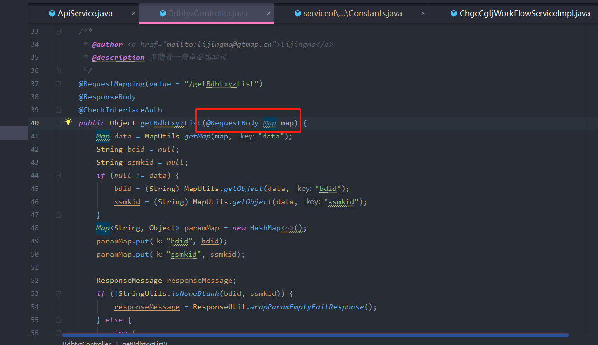 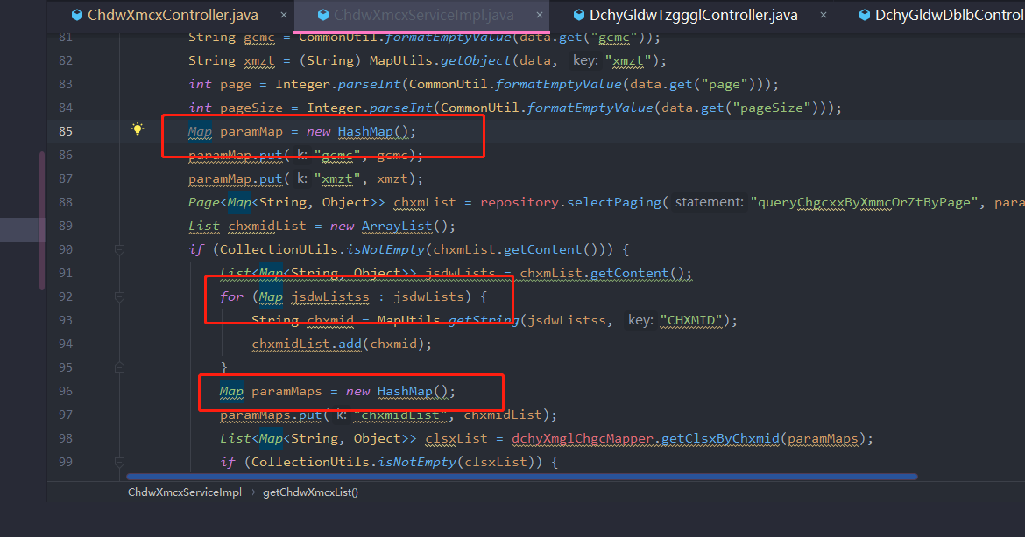 |  | 泛型类型不能在变量声明或返回值中原始使用（没有类型参数）。 这样做会绕过通用类型检查，并将不安全代码的捕获推迟到运行时。 |  | 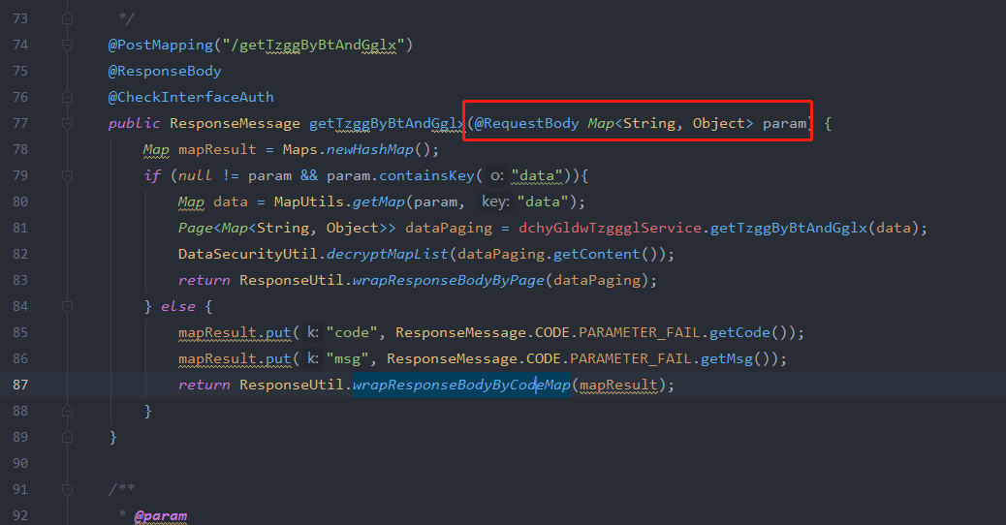
反馈记录 |  |  | 计划完成时间 |  | 缺陷类型
 |  |  | 原因说明
 |  |  | 原因说明
缺陷2
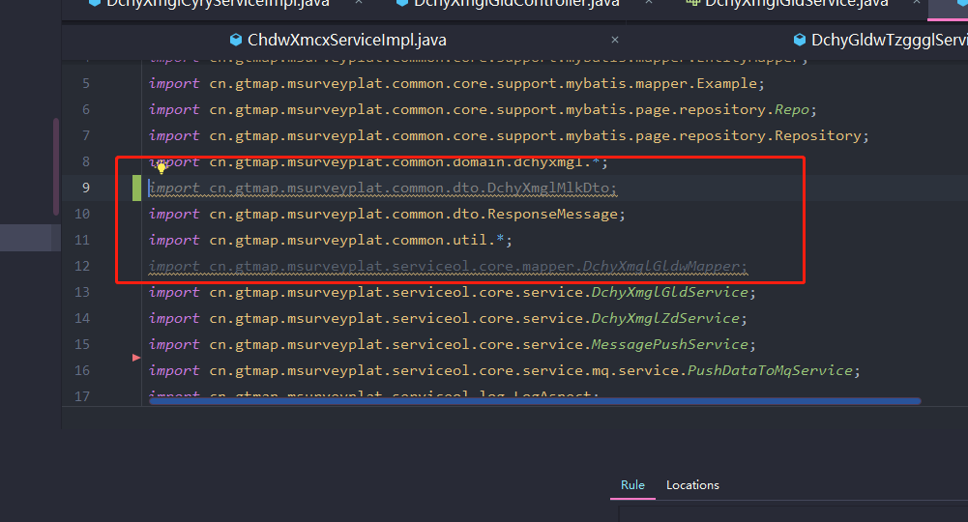 缺陷描述 | 缺陷截图 |  | 缺陷说明 |  | 缺陷已完成截图
 | 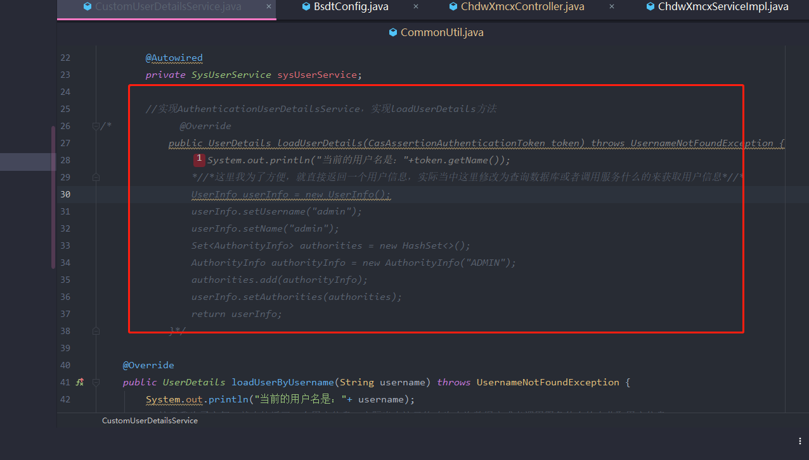 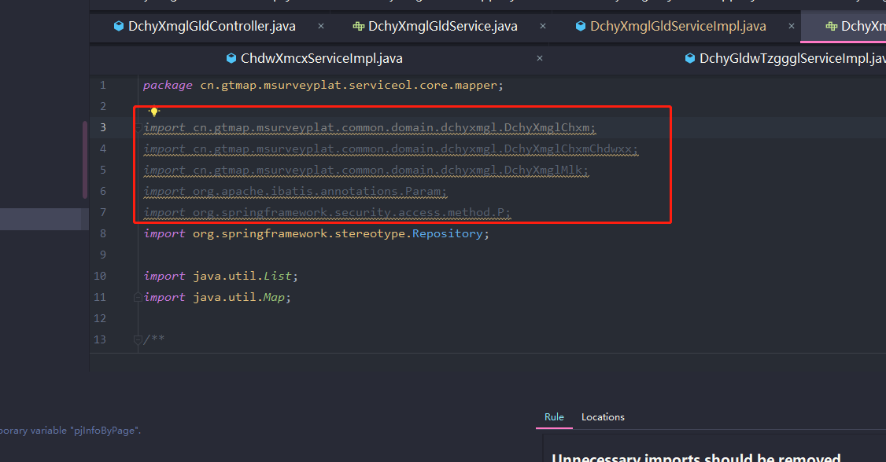 |  | 未使用的代码或空代码删除
反馈记录 |  |  | 计划完成时间 |  | 缺陷类型
 |  |  | 原因说明
 |  |  | 原因说明
缺陷3
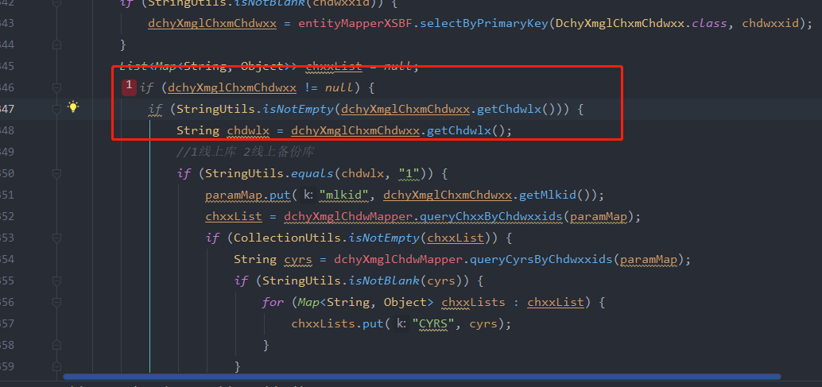
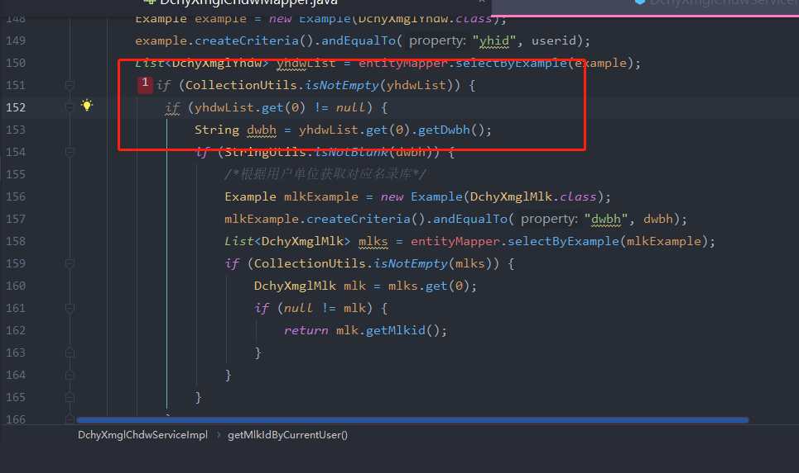 缺陷描述 | 缺陷截图 |  | 缺陷说明 |  | 缺陷已完成截图
 |  |  | 合并可折叠的if语句可提高代码的可读性。 |  | 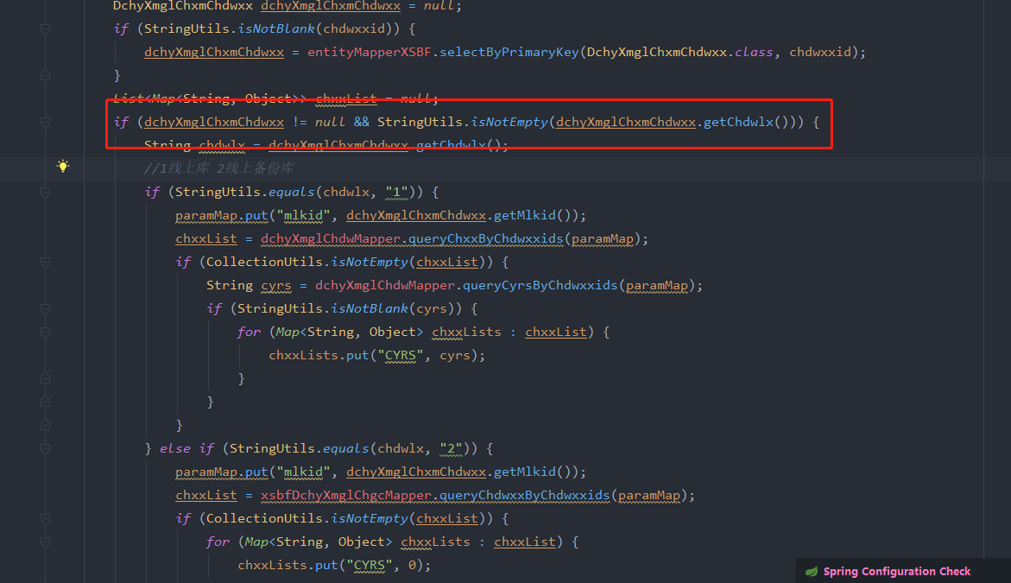
反馈记录 |  |  | 计划完成时间 |  | 缺陷类型
 |  |  | 原因说明
 |  |  | 原因说明
缺陷4
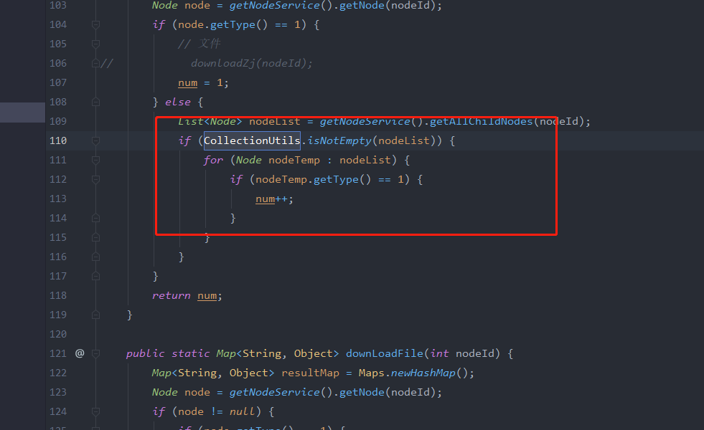
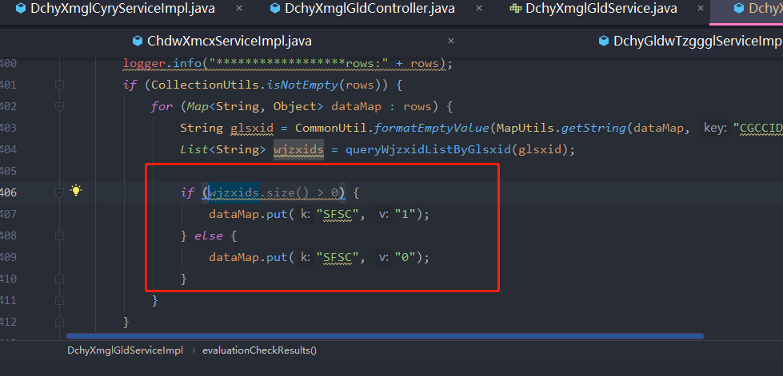 缺陷描述 | 缺陷截图 |  | 缺陷说明 |  | 缺陷已完成截图
 | 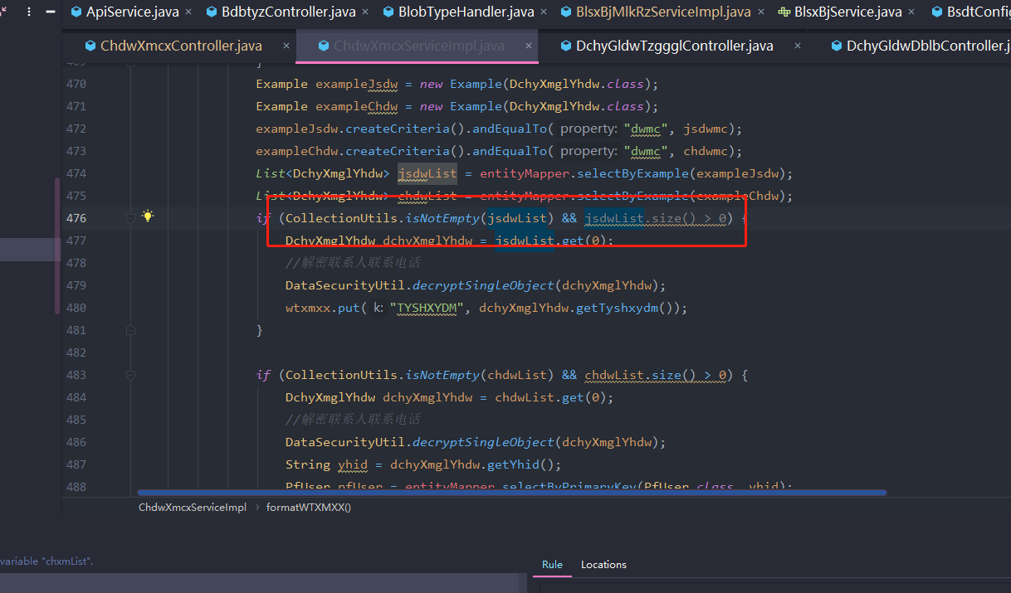 |  | 使用Collection.size（）来测试是否为空，但是使用Collection.isEmpty（）可以使代码更具可读性，并且可以提高性能。 任何isEmpty（）方法实现的时间复杂度应为O（1），而size（）的某些实现则可以为O（n）。
反馈记录 |  |  | 计划完成时间 |  | 缺陷类型
 |  |  | 原因说明
 |  |  | 原因说明
缺陷5
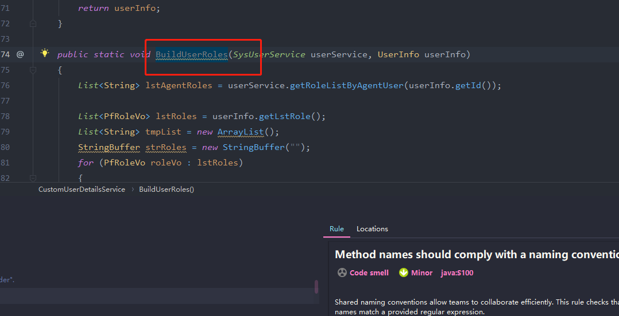 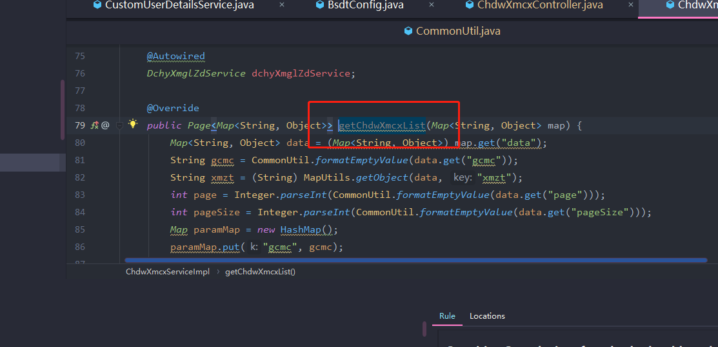 缺陷描述 | 缺陷截图 |  | 缺陷说明 |  | 缺陷已完成截图
 |  |  | 共享的命名约定使团队可以有效地进行协作。 该规则检查所有方法名称是否与提供的正则表达式匹配。 |  | 建议约定命名方式
反馈记录 |  |  | 计划完成时间 |  | 缺陷类型
 |  |  | 原因说明
 |  |  | 原因说明
缺陷6
缺陷描述 | 缺陷截图 |  | 缺陷说明 |  | 缺陷已完成截图
 | 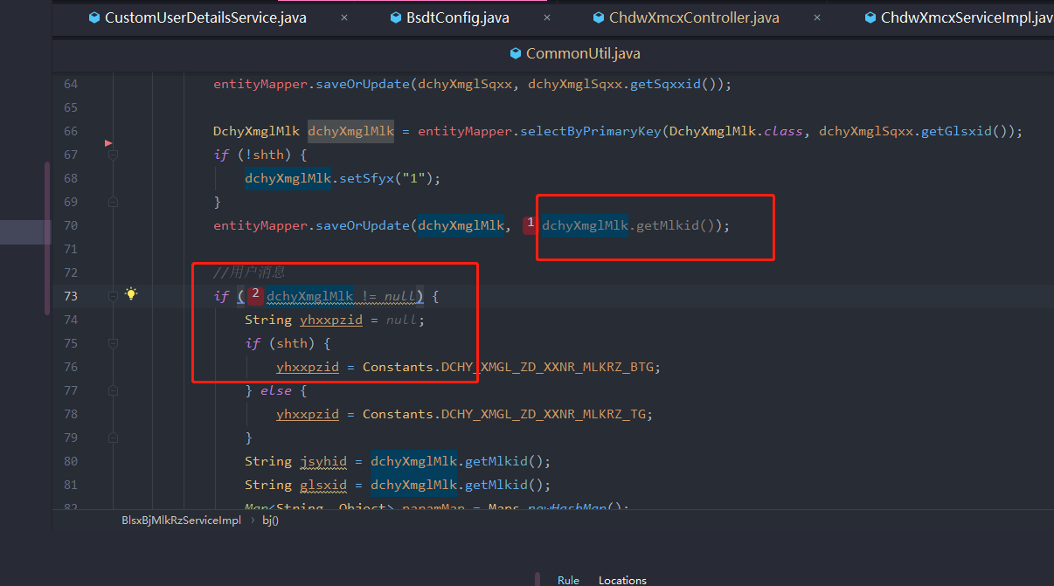 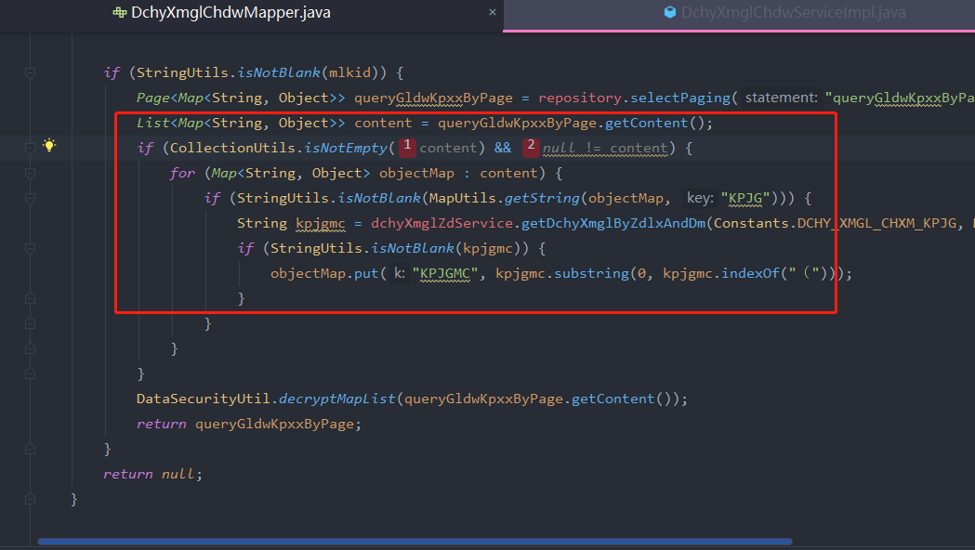 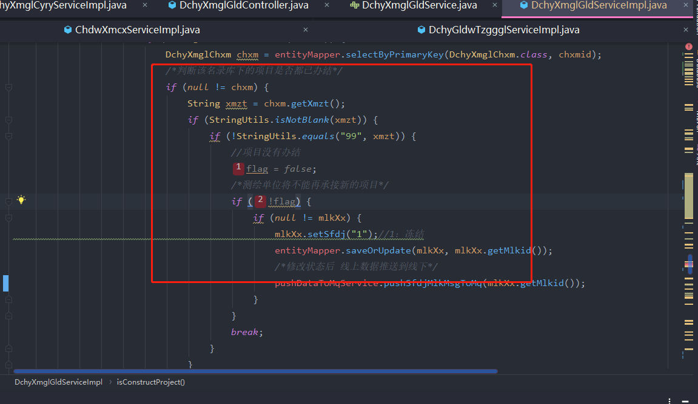 |  | 如果布尔表达式不改变条件的求值，则完全没有必要，可以将其删除。 如果由于与程序员的意图不符而产生了不必要的提示，则说明它是一个错误，应该对其进行修复。 |  | 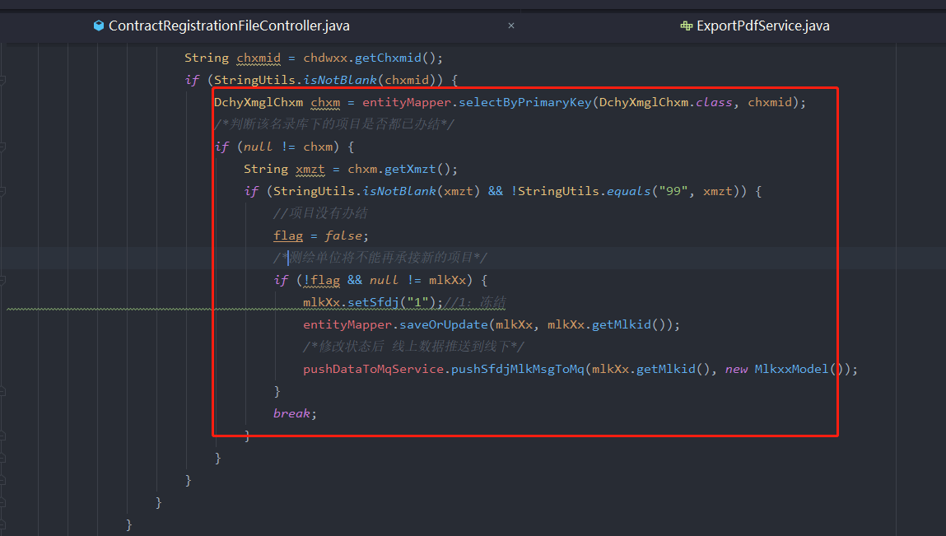
反馈记录 |  |  | 计划完成时间 |  | 缺陷类型
 |  |  | 原因说明
 |  |  | 原因说明
缺陷7
缺陷描述 | 缺陷截图 |  | 缺陷说明 |  | 缺陷已完成截图
 | 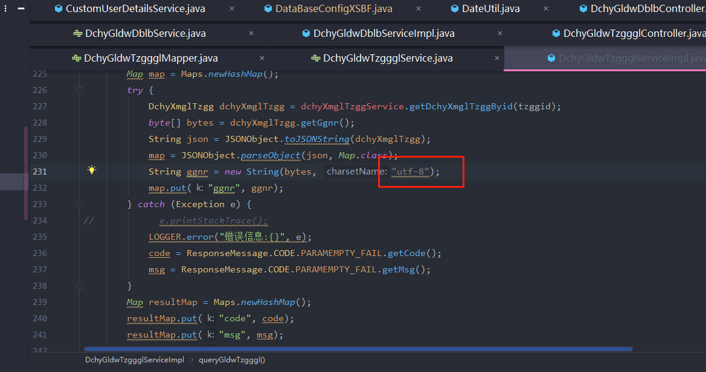 |  | JDK7引入了类java.nio.charset.StandardCharsets。 它为所有字符集提供了常量，保证这些常量在Java平台的每种实现中都可用 |  | 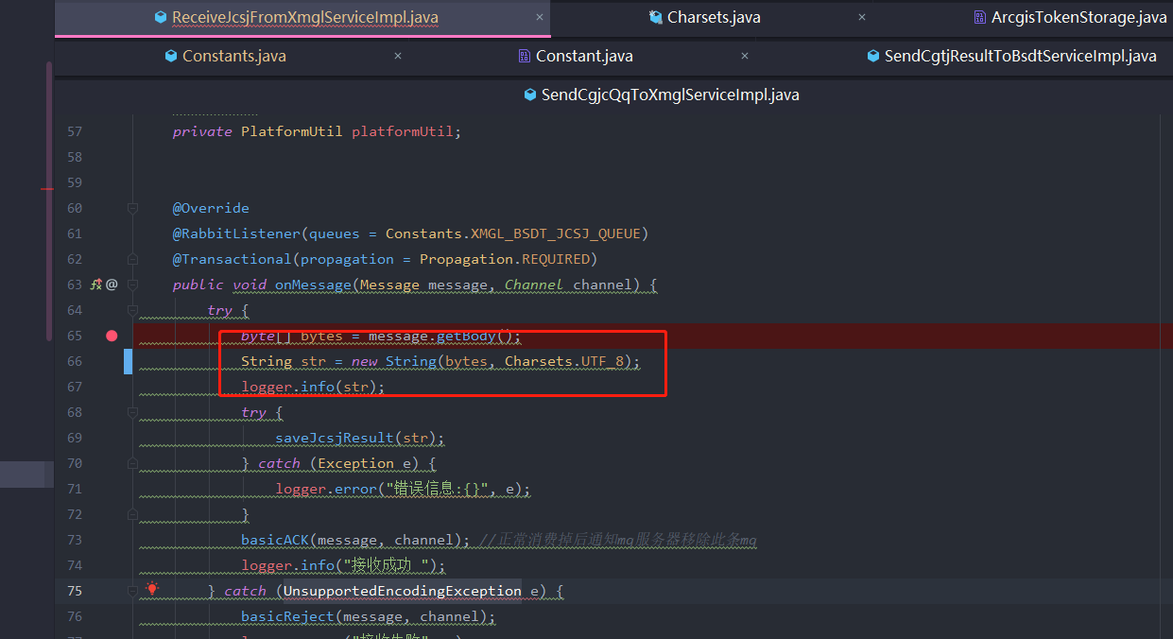
反馈记录 |  |  | 计划完成时间 |  | 缺陷类型
 |  |  | 原因说明
 |  |  | 原因说明
缺陷8
缺陷描述 | 缺陷截图 |  | 缺陷说明 |  | 缺陷已完成截图
 | 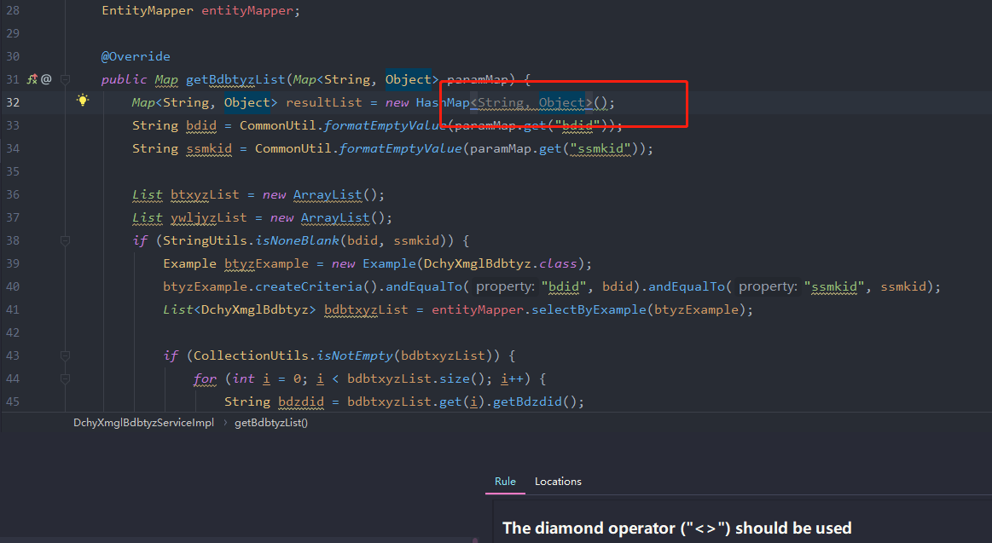 |  | Java 7引入了菱形运算符（<>），以减少泛型代码的冗长性。 例如，您不必在声明和构造函数中都声明List的类型，而是可以使用<>简化构造函数声明，编译器将推断出该类型。 |  | 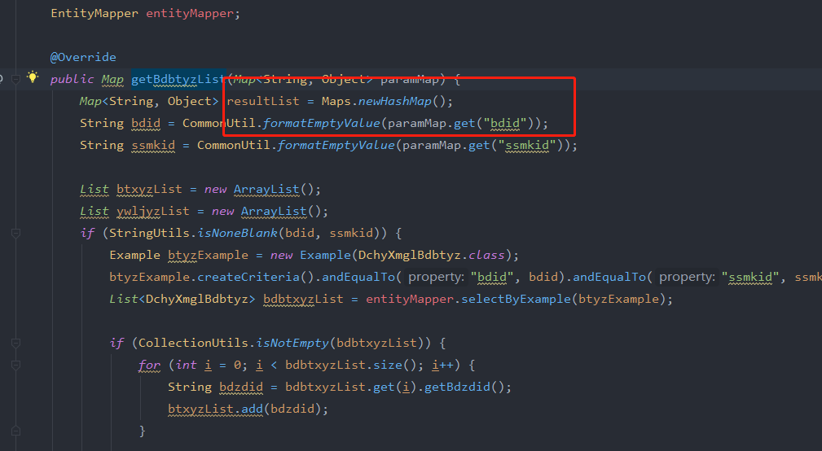
反馈记录 |  |  | 计划完成时间 |  | 缺陷类型
 |  |  | 原因说明
 |  |  | 原因说明
缺陷9
缺陷描述 | 缺陷截图 |  | 缺陷说明 |  | 缺陷已完成截图
 | 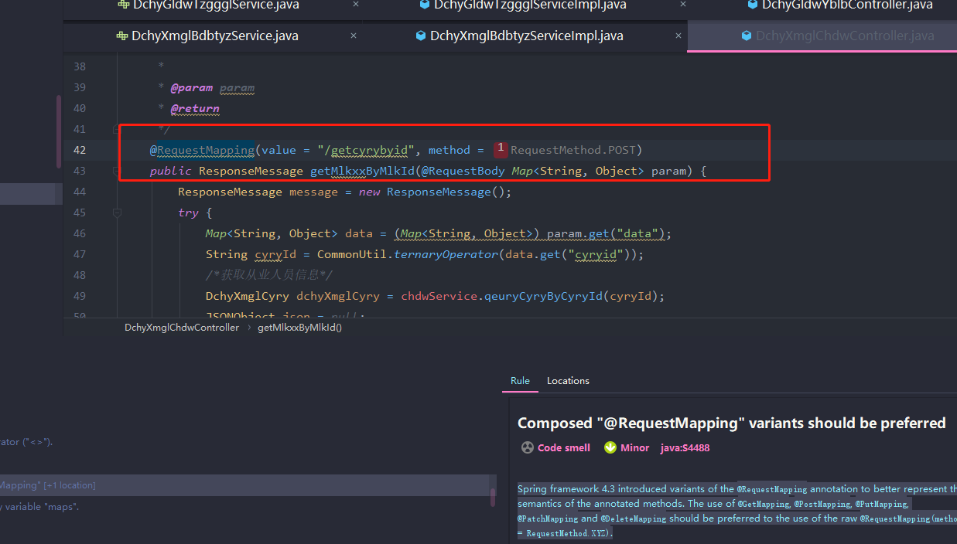 |  | Spring框架4.3引入了@RequestMapping注释的变体，以更好地表示带注释方法的语义。 应该优先使用@ GetMapping，@ PostMapping，@ PutMapping，@ PatchMapping和@DeleteMapping，而不是使用原始@RequestMapping（方法= RequestMethod.XYZ）。 |  | 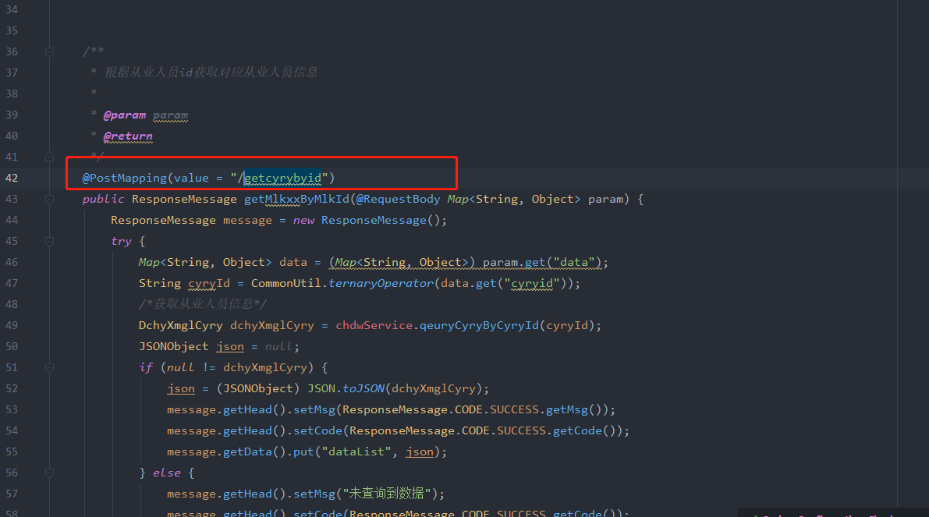
反馈记录 |  |  | 计划完成时间 |  | 缺陷类型
 |  |  | 原因说明
 |  |  | 原因说明
缺陷10
缺陷描述 | 缺陷截图 |  | 缺陷说明 |  | 缺陷已完成截图
 | 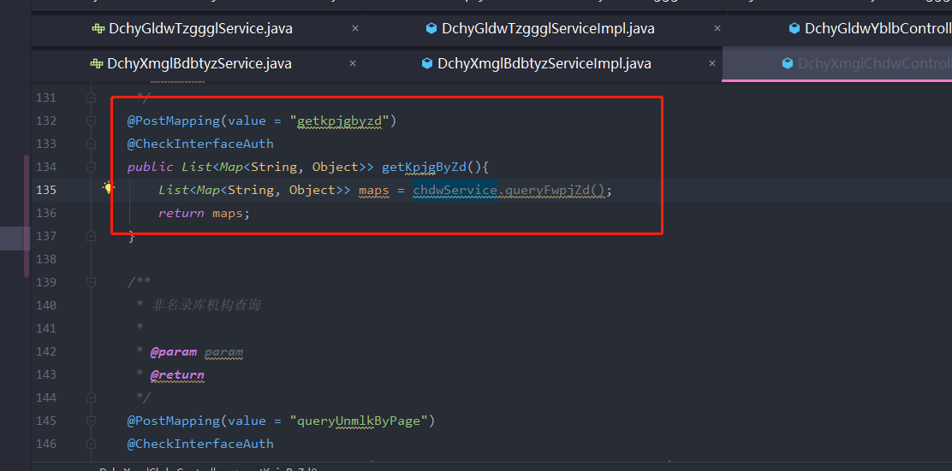 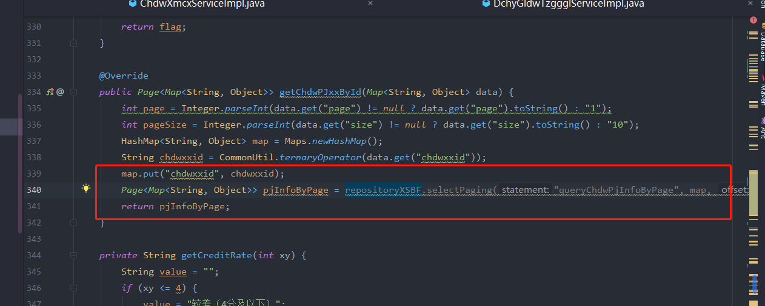 |  | 仅声明变量以立即返回或抛出该变量是一种不好的做法。 一些开发人员认为，这种做法提高了代码的可读性，因为它使他们能够明确命名返回的内容。 但是，此变量是内部实现细节，不会向方法的调用者公开。 方法名称应足以使调用者准确知道将返回什么。 (为调试方便,暂不修改) |  | 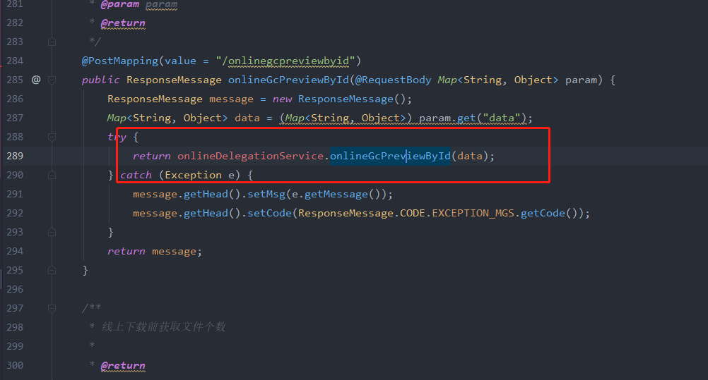
反馈记录 |  |  | 计划完成时间 |  | 缺陷类型
 |  |  | 原因说明
 |  |  | 原因说明
缺陷11
缺陷描述 | 缺陷截图 |  | 缺陷说明 |  | 缺陷已完成截图
 | 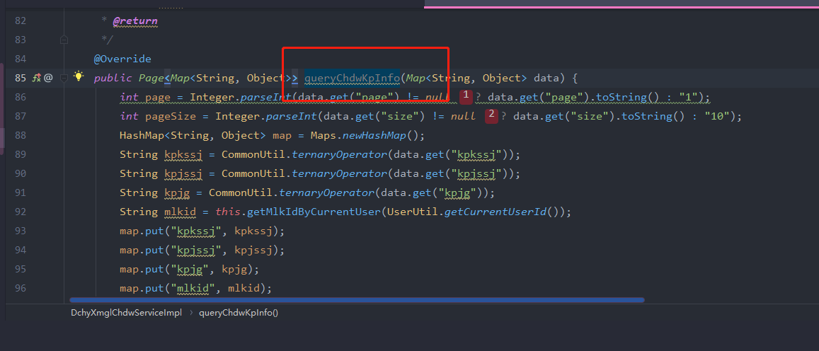 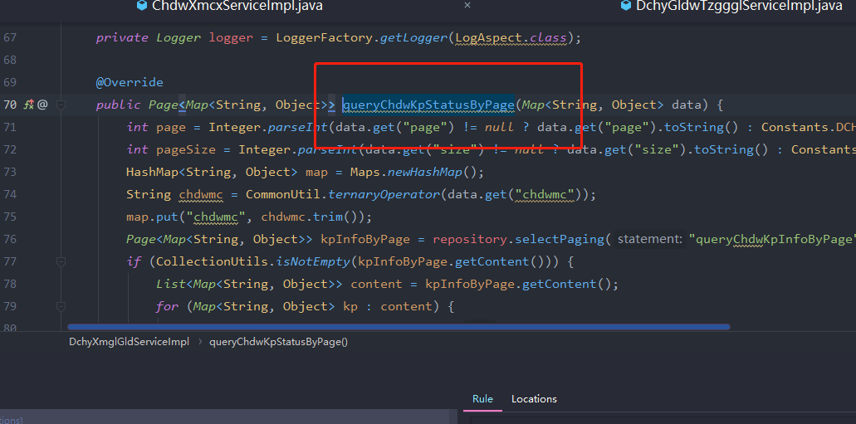 |  | 认知复杂度是一种方法的控制流程要理解的难易程度的度量。 具有高认知复杂性的方法将难以维护。 (暂定约定的命名规范, 为首个单词代表操作类型+中文首字母) |  | (建议不要,首字母加英文这种命名)。
反馈记录 |  |  | 计划完成时间 |  | 缺陷类型
 |  |  | 原因说明
 |  |  | 原因说明
缺陷12
缺陷描述 | 缺陷截图 |  | 缺陷说明 |  | 缺陷已完成截图
 | 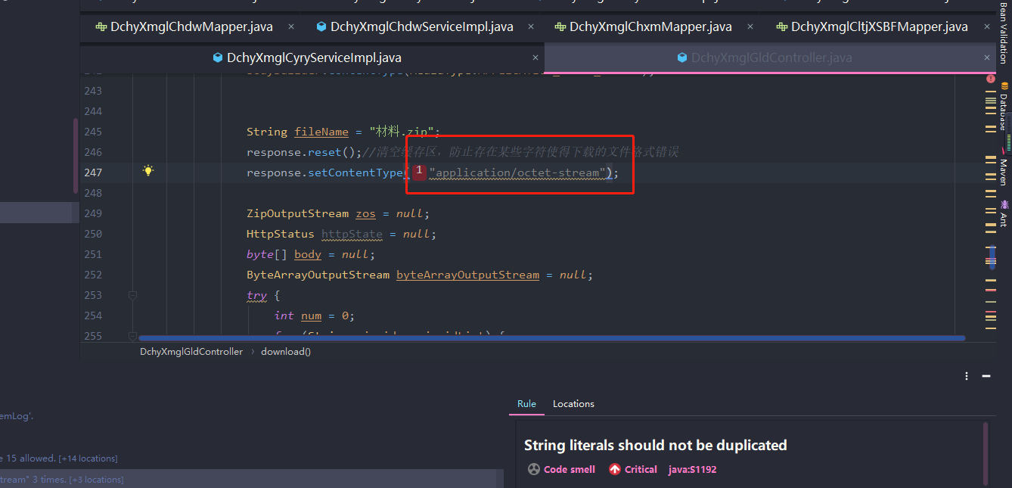 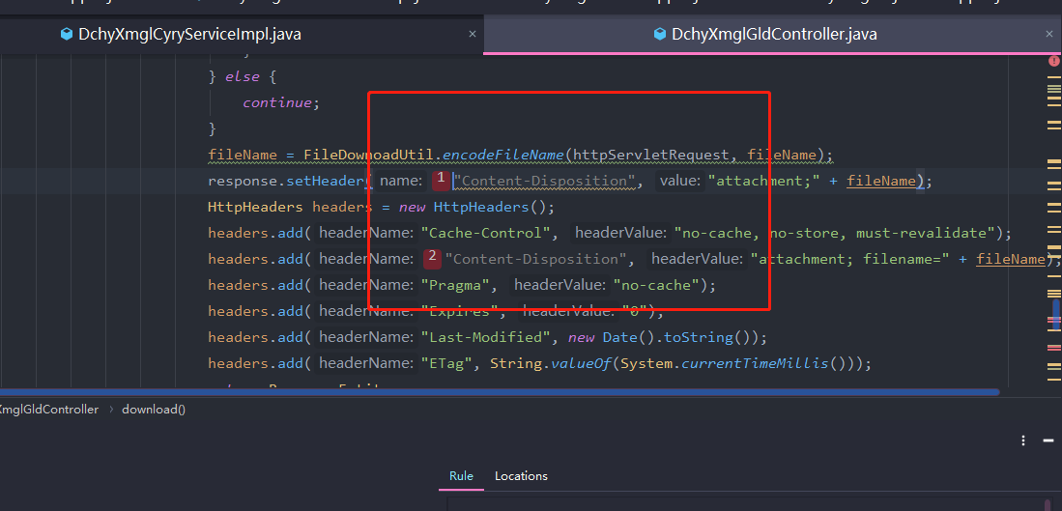 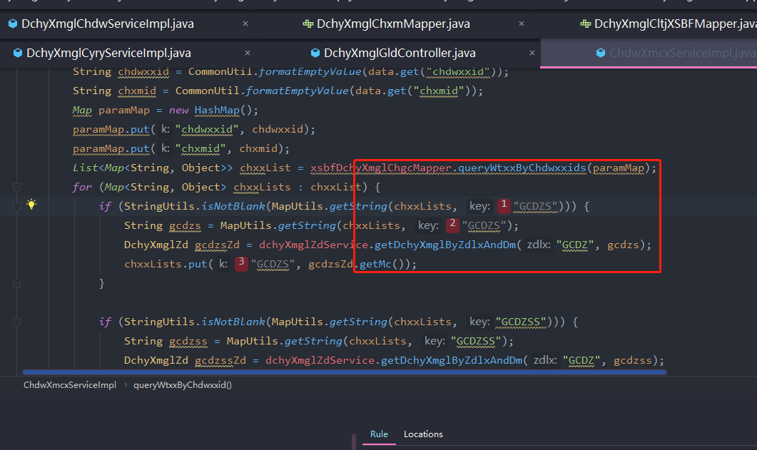 |  | 重复的字符串文字会使重构过程容易出错，因为您必须确保更新所有出现的情况。 另一方面，可以从许多地方引用常量，但是只需要在一个地方更新即可。 |  | 将常见的变量如,chxmid,chgcid,sqxxid,glsxid等定义在constants里
反馈记录 |  |  | 计划完成时间 |  | 缺陷类型
 |  |  | 原因说明
 |  |  | 原因说明
缺陷13
缺陷描述 | 缺陷截图 |  | 缺陷说明 |  | 缺陷已完成截图
 | 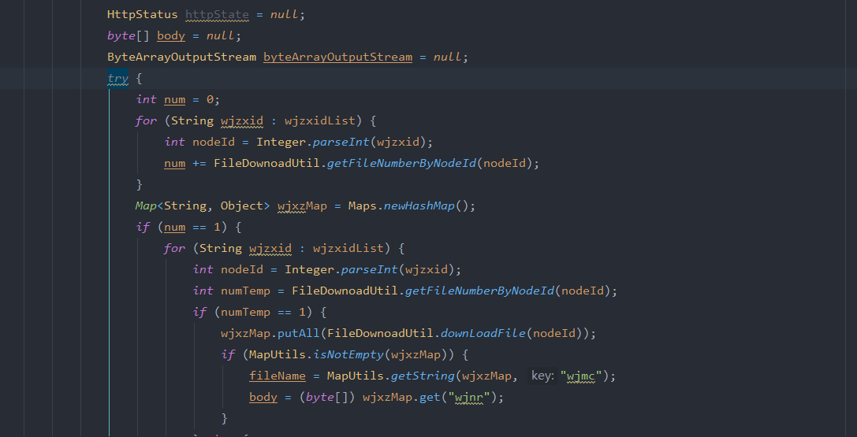 |  | Java 7引入了try-with-resources语句，该语句保证所讨论的资源将被关闭。 由于新语法更接近于防弹，因此应优先于较旧的try / catch / finally版本。 此规则检查try-with-resources语句中是否打开了可关闭的资源。 请注意，当项目的sonar.java.source低于7时，将自动禁用此规则。
反馈记录 |  |  | 计划完成时间 |  | 缺陷类型
 |  |  | 原因说明
 |  |  | 原因说明
缺陷14
缺陷描述 | 缺陷截图 |  | 缺陷说明 |  | 缺陷已完成截图
 | 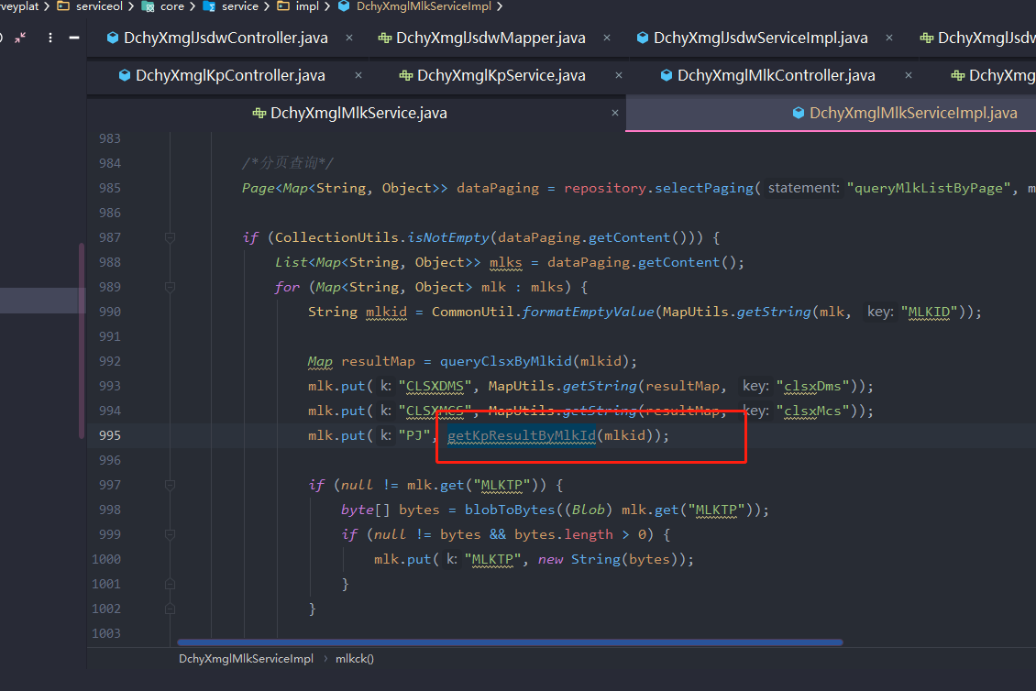 |  | 使用Spring代理时，在不兼容@Transactional要求的情况下调用同一类（例如this.aMethod（））中的方法将导致运行时异常，因为Spring仅``看到''调用者，并且未提供正确调用被调用者的条件。 |  | 去掉事务注解
反馈记录 |  |  | 计划完成时间 |  | 缺陷类型
 |  |  | 原因说明
 |  |  | 原因说明
缺陷15
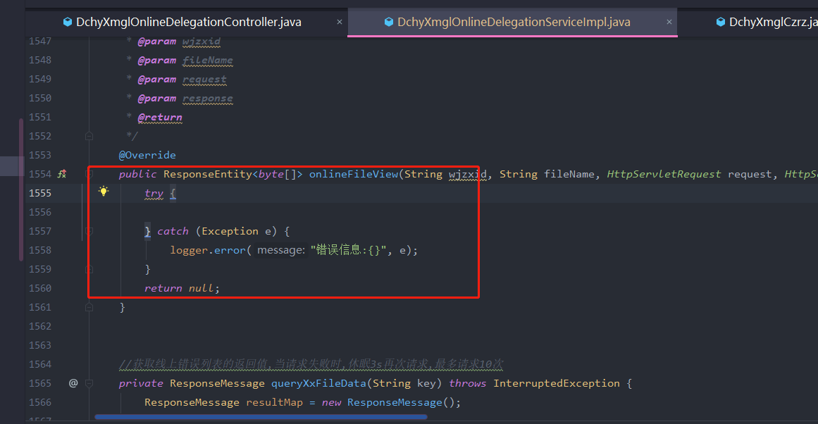 缺陷描述 | 缺陷截图 |  | 缺陷说明 |  | 缺陷已完成截图
 | 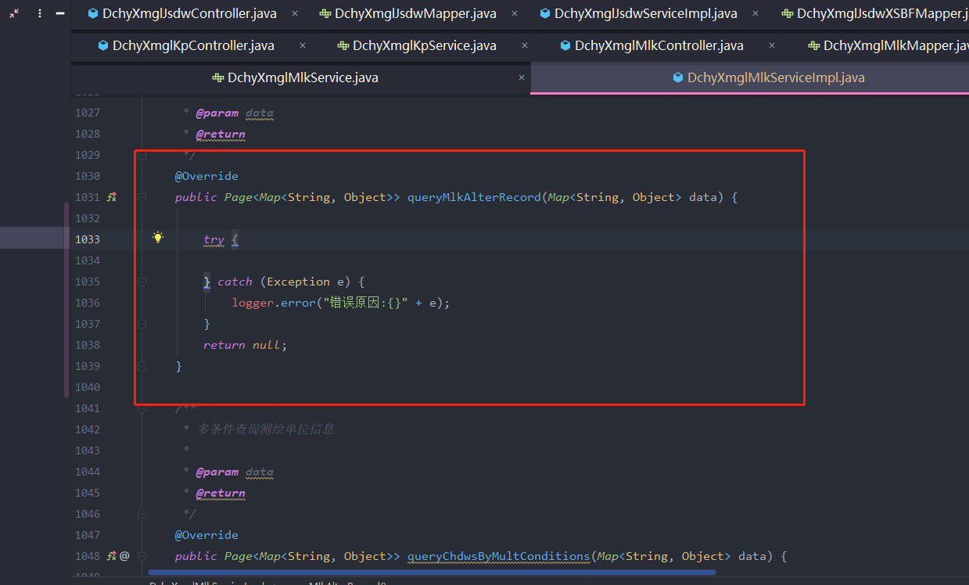 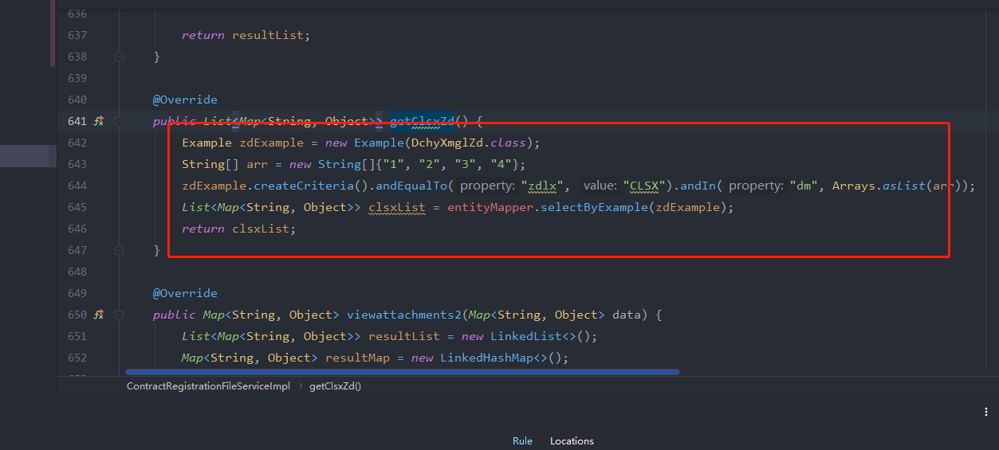 |  | 在大多数情况下，当确实缺少一段代码时，一块代码是空的。 因此，必须填充或删除此类空块。测试代码及时删除 |  | (建议直接删掉,没有用到的代码记得及时删除)
反馈记录 |  |  | 计划完成时间 |  | 缺陷类型
 |  |  | 原因说明
 |  |  | 原因说明
缺陷16
缺陷描述 | 缺陷截图 |  | 缺陷说明 |  | 缺陷已完成截图
 | 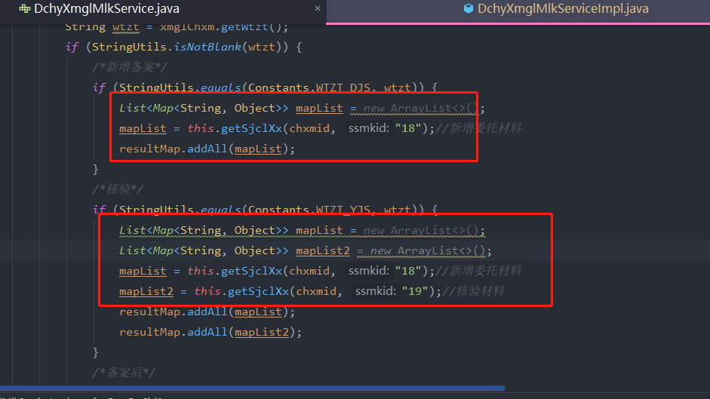 |  | 当为局部变量分配了任何后续指令都无法读取的值时，就会发生死存储。 仅计算或检索值然后覆盖或丢弃它，可能表示代码中存在严重错误。 即使这不是错误，也充其量是在浪费资源。 因此，应使用所有计算值。 |  | 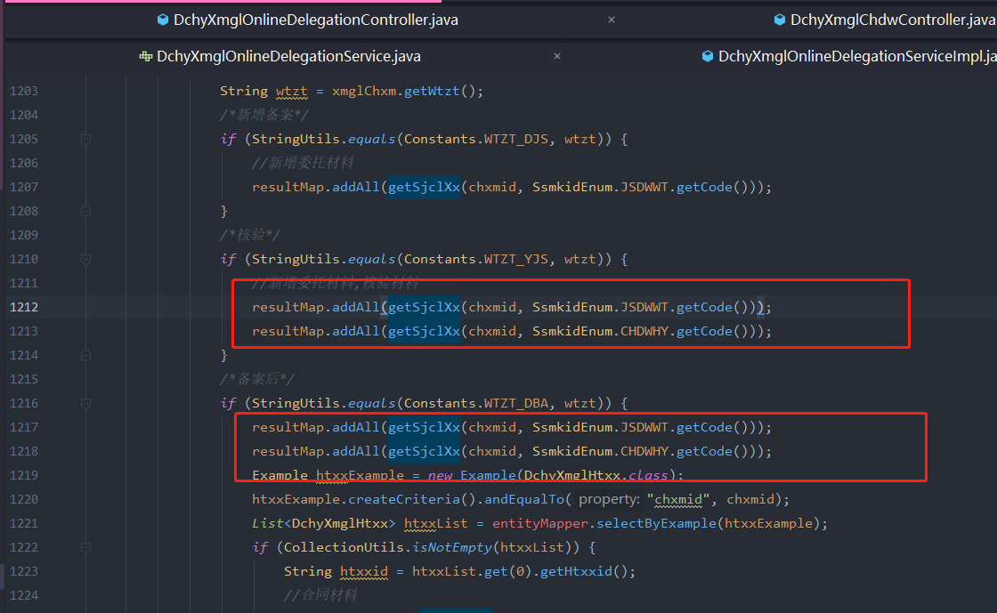
反馈记录 |  |  | 计划完成时间 |  | 缺陷类型
 |  |  | 原因说明
 |  |  | 原因说明
缺陷17
缺陷描述 | 缺陷截图 |  | 缺陷说明 |  | 缺陷已完成截图
 | 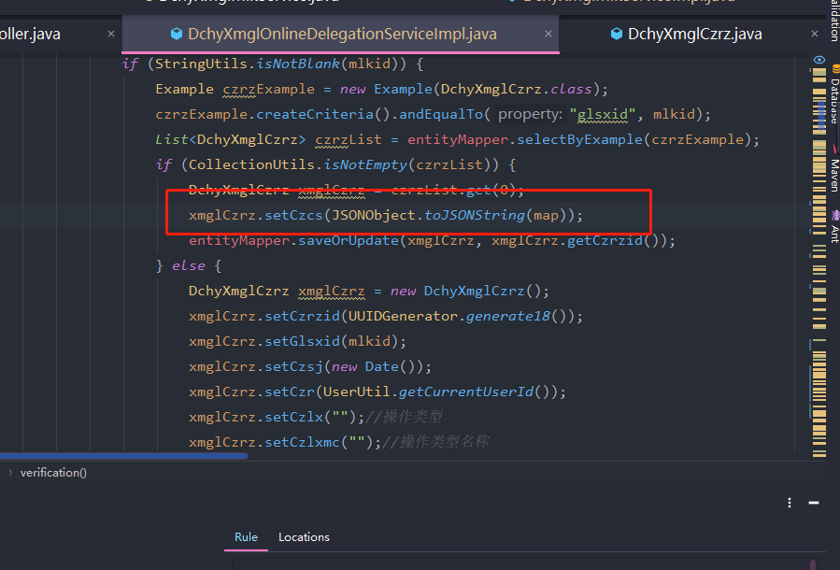 |  | 为了代码清晰起见，永远不要使用派生类型的名称访问基类的静态成员。 这样做会造成混淆，并且可能会导致存在两个不同的静态成员的错觉。 |  | 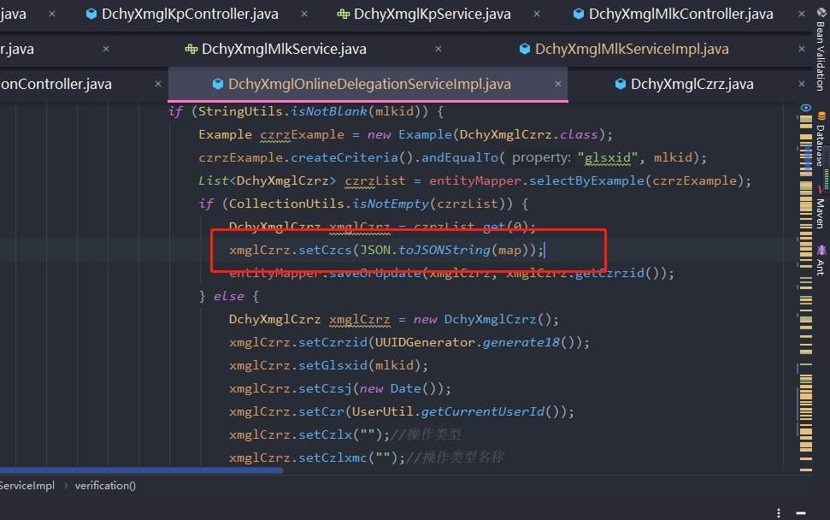
反馈记录 |  |  | 计划完成时间 |  | 缺陷类型
 |  |  | 原因说明
 |  |  | 原因说明
缺陷18
缺陷描述 | 缺陷截图 |  | 缺陷说明 |  | 缺陷已完成截图
 | 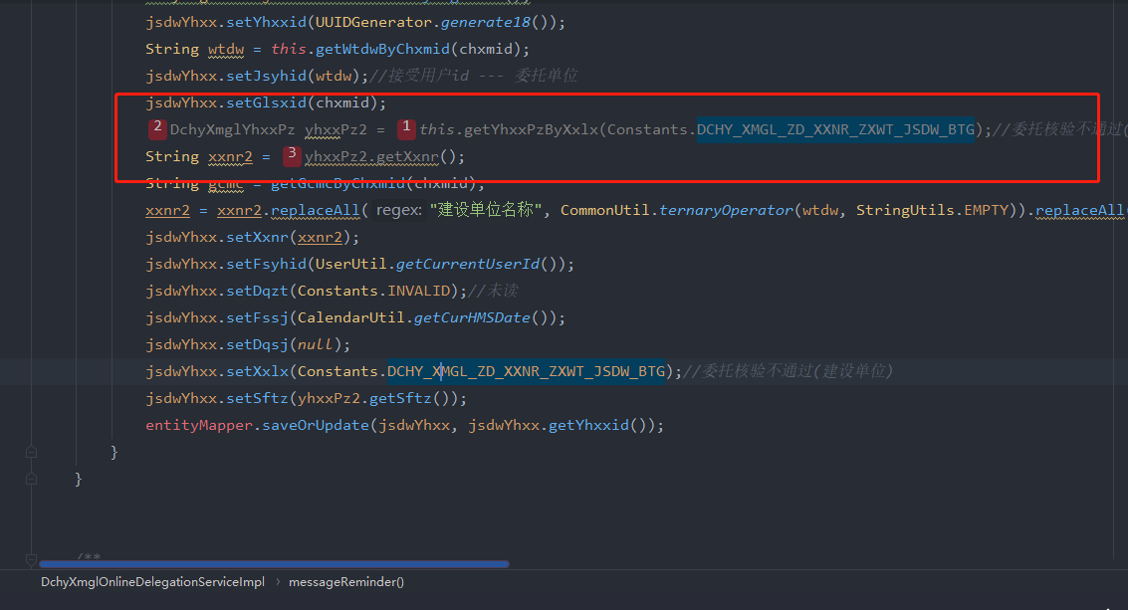 |  | 对null的引用绝对不应取消引用/访问。 这样做将引发NullPointerException。这种异常将导致程序突然终止。 在最坏的情况下，它可能会公开对攻击者有用的调试信息，或者可能使攻击者绕过安全措施。 请注意，当它们存在时，该规则利用JSR-305中定义的@CheckForNull和@Nonnull注释来了解哪些值可以为空，并且不可以为空，除非在参数等于上使用@Nonnull时，这些值应始终有效 带有null(判空) |  | 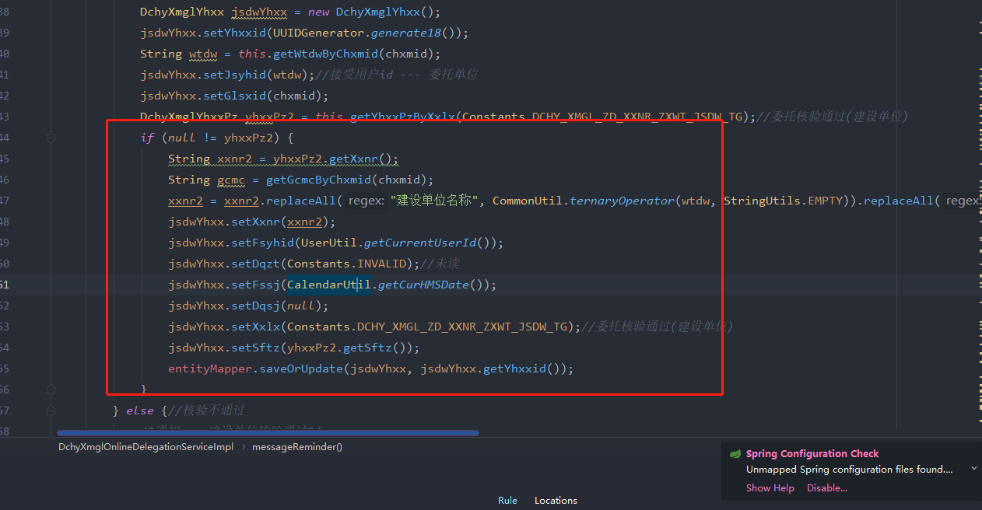
反馈记录 |  |  | 计划完成时间 |  | 缺陷类型
 |  |  | 原因说明
 |  |  | 原因说明
缺陷19
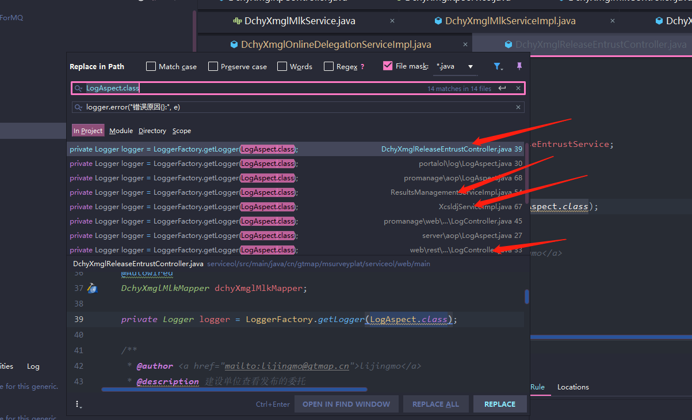 缺陷描述 | 缺陷截图 |  | 缺陷说明 |  | 缺陷已完成截图
 | 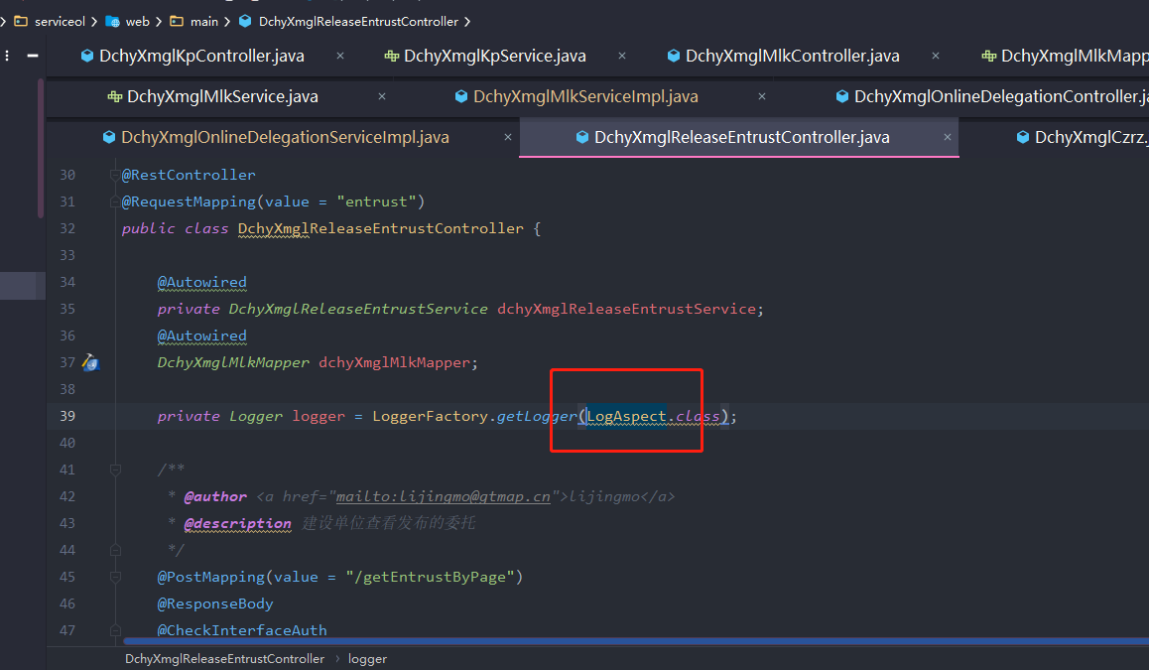 |  | 修改复制过来的代码
反馈记录 |  |  | 计划完成时间 |  | 缺陷类型
 |  |  | 原因说明
 |  |  | 原因说明
缺陷20
缺陷描述 | 缺陷截图 |  | 缺陷说明 |  | 缺陷已完成截图
 | 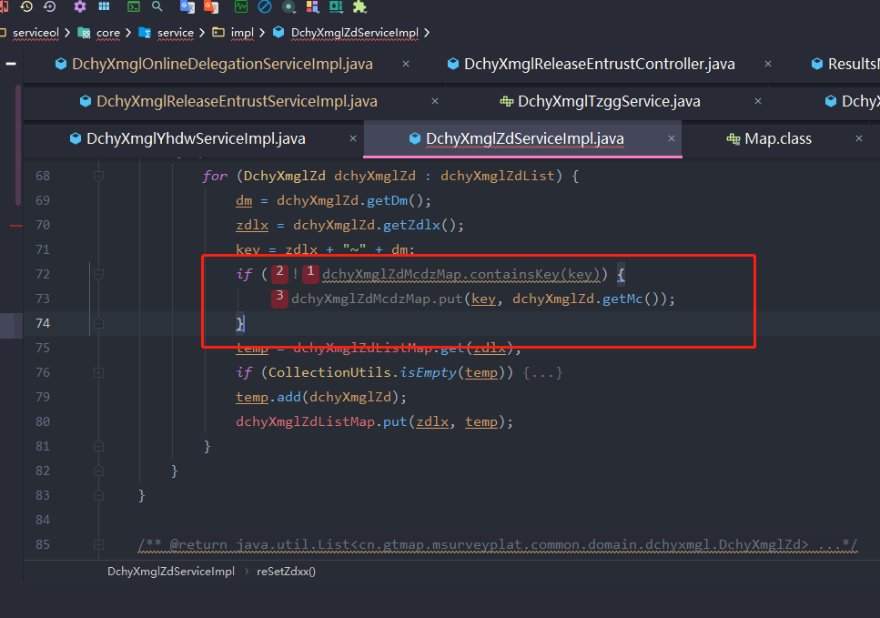 |  | 在继续添加或更改map中的值之前，通常会测试java.util.Map.get（）的结果是否为null或调用java.util.Map.containsKey（）。 但是，java.util.Map API以computeIfPresent（）和computeIfAbsent（）方法的形式提供了一种更好的替代方法。 相反，使用这些代码将导致代码更简洁，更具可读性。 请注意，当项目的sonar.java.source不是8时，将自动禁用此规则。 |  | 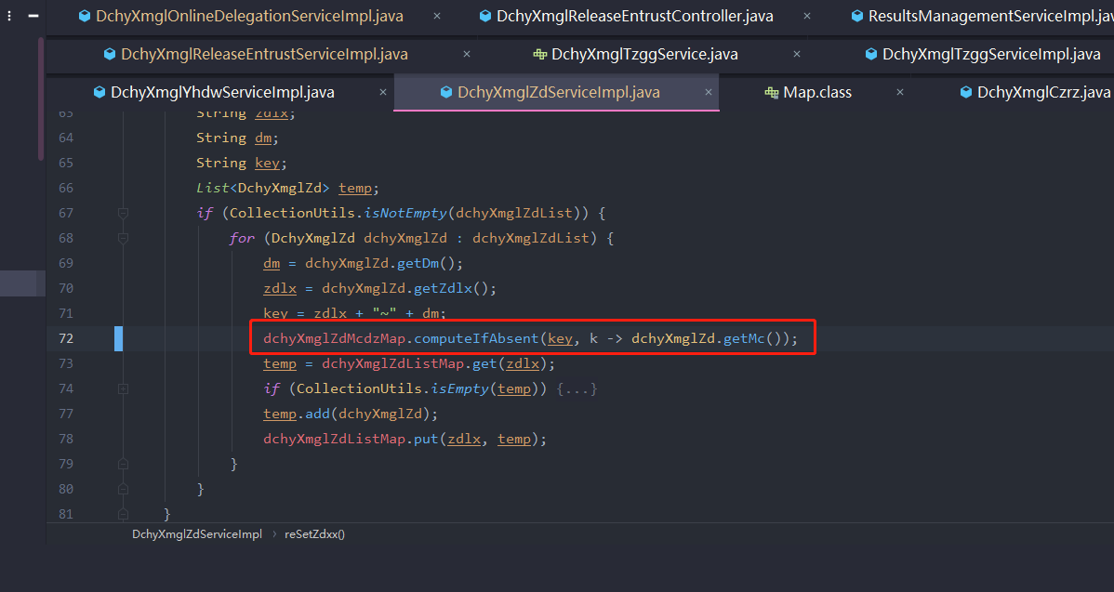
反馈记录 |  |  | 计划完成时间 |  | 缺陷类型
 |  |  | 原因说明
 |  |  | 原因说明
缺陷21
缺陷描述 | 缺陷截图 |  | 缺陷说明 |  | 缺陷已完成截图
 | 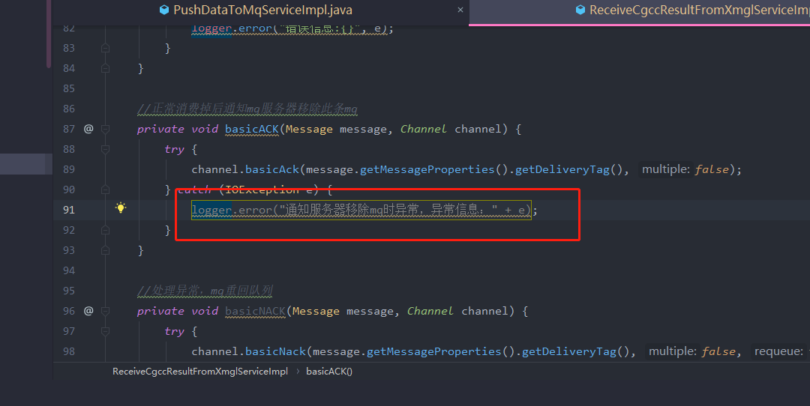 |  | 错误的日志异常记录表达式 |  | 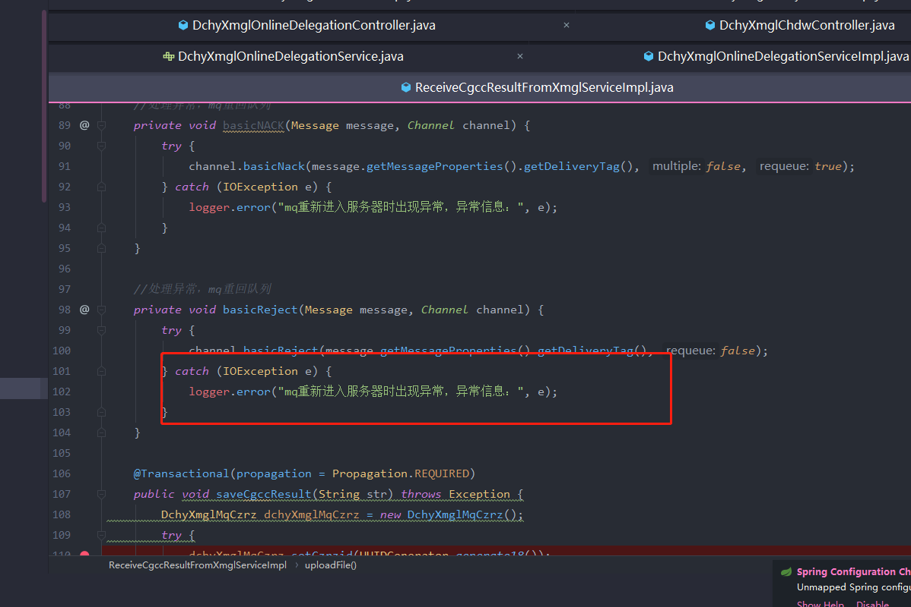
反馈记录 |  |  | 计划完成时间 |  | 缺陷类型
 |  |  | 原因说明
 |  |  | 原因说明
缺陷22
缺陷描述 | 缺陷截图 |  | 缺陷说明 |  | 缺陷已完成截图
 | 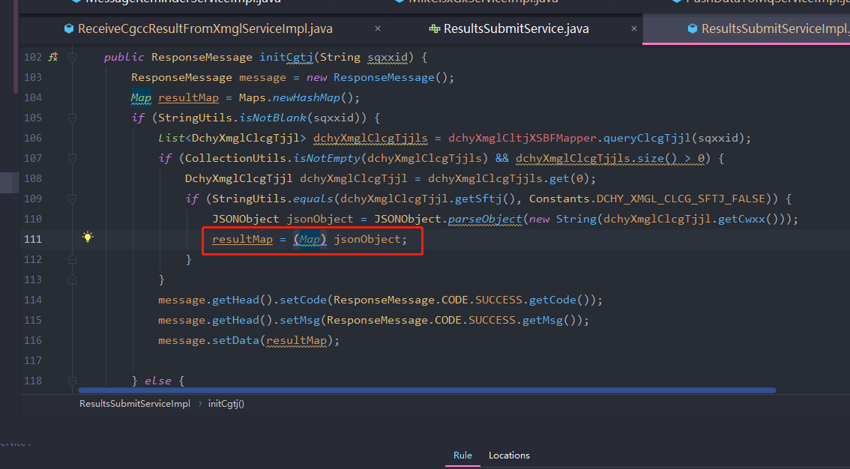 |  | 不必要的强制转换表达式使代码更难于阅读和理解。JsonObject实现Map |  | 
反馈记录 |  |  | 计划完成时间 |  | 缺陷类型
 |  |  | 原因说明
 |  |  | 原因说明
缺陷23
缺陷描述 | 缺陷截图 |  | 缺陷说明 |  | 缺陷已完成截图
 |  |  |  使用logger打印日志代替System.out.print()
反馈记录 |  |  | 计划完成时间 |  | 缺陷类型
 |  |  | 原因说明
 |  |  | 原因说明

